详细说明
尺寸：122mm*37mm，1.2mm厚PU标签- 标签1
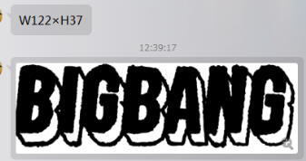
BIGBANG 标签
1.2mm厚度的白色PU革，侧边要油边。
表面4色分解热转印（烫画？），不是直接数码印，色牢度要好。
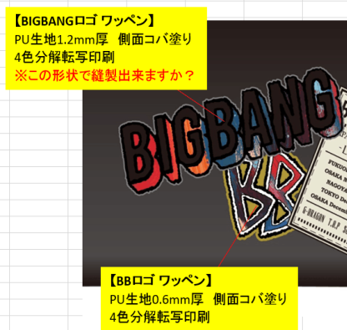
邮箱：johnny.trade@foxmail.com
鄢先生，18717748521

两个标签所采用的PU厚度不一样，请注意！！！

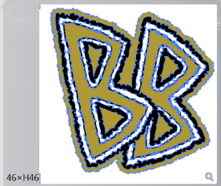
不含税货送上海人民币价格 |  | 日本订单
 | 标签1 | 标签2 | 包工包料价格（由印刷工厂自己采购PU，自己模切，印刷的价格）
3000个
5000个
BB 标签
0.6mm厚度的白色PU革，侧边要油边。
表面4色分解热转印（烫画？），不是直接数码印，色牢度要好。
7000个
尺寸：46mm*46mm，0.6mm厚PU标签
标签2
打样费用 （2种一共）
打样天数： |  | 大货天数：

注意：两个PU的成品标签都是不规则形状的，并不是正方形或者长方形的。标签是我们包厂自己缝纫到包上使用的。背面无须特殊处理。
 | 标签1 | 标签2 | PU面料由我提供，并模切开料。印刷工厂负责转印成品的价格。
3000个
5000个
7000个
打样费用 2种一共

